Presentación


SOLUCIÓN DE ESCRITORIO
PARA LA EMPRESA "YYYYYY"
Metodologìa Ágil
Framework Scrum
Integrantes:
- Benavente Turumanya, Hugo
- Espinoza Villarroel, Diego
- Marco Castilla, Raul
- Perez Morales, Franklyn Gerberts

Criterios de Aceptación
CRITERIOS DE ACEPTACIÓN DE HISTORIAS DE USUARIO

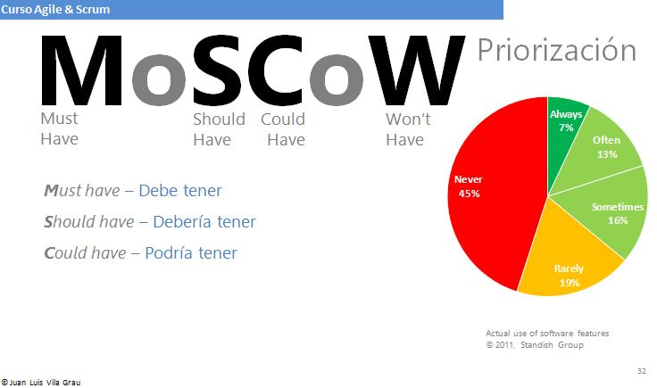
Historia de Usuario: HU01 | Título: | Pantalla Login
Developer Team: Nombre_del_miembro_Scrum | Usuario: |  | Sprint 1
Descripción de la HU01 | Cómo | Administrador
 | Quiero | Una pantalla login
 | Para | Que los usuarios se autentifiquen mediante un login y password.
Criterios de Aceptación | 1.0 El nombre del usuario debe seleccionarse a través de un combo box y deberá tener como máximo 8 caracteres. 2.0 Los carácteres de la contraseña deberán tener 10 digitos. Una letra mayuscula, un carácter y un número. 3.0 El usuario será bloqueado luego de tres intentos. 4.0 Si el usuario no recuerda su contraseña, deberá dar clic a la opción "olvidé contraseña", para comprobar su identidad. |  |  | Prioridad Técnica MOSCOW | M

 |  |  |  | Puntos Estimados | 60



Historia de Usuario: HU02 | Título: | Menú principal
Developer Team: Nombre_del_miembro_Scrum | Usuario: |  | Sprint 1
Descripción de la HU02 | Cómo | Administrador
 | Quiero | Un menú principal
 | Para | Seleccionar opciones y realizar tareas especificas
Criterios de Aceptación | 1.0 La barra de menu debe contener las opciones de Usuario, Clientes y Tipo de servicio 2.0 La barra de menu debe contener una opción de ayuda al usuario. 3.0 La opcion para poder cerrar sesión. |  |  | Prioridad Técnica MOSCOW | M

 |  |  |  | Puntos Estimados | 60

Historia de Usuario: HU03 | Título: | Modelos de base de datos
Developer Team: Nombre_del_miembro_Scrum | Usuario: |  | Sprint 1
Descripción de la HU03 | Cómo | Administrador
 | Quiero | Una BD en la cual pueda registrar y visualizar la información de los clientes
 | Para | Mejorar el proceso de información entre las áreas
Criterios de Aceptación | 1.0 El administrador debe registrar los datos del cliente con el formulario completo. 2.0 El administrador confirmara el registro y sera cargado a la BD. 3.0 Una vez cargado, las demás áreas pueden visulizar dicha información. 4.0 El admistrador podra editar la BD y dara ciertos permisos a los demás usuarios. |  |  | Prioridad Técnica MOSCOW | M

 |  |  |  | Puntos Estimados | 80

Historia de Usuario: HU04 | Título: | Registro de Trabajadores
Developer Team: Nombre_del_miembro_Scrum | Usuario: |  | Sprint 1
Descripción de la HU04 | Cómo | Administración
 | Quiero | Un sistema de registro de usuario
 | Para | Poder crear un usuario y una contraseña, y trabajar de forma segura.
Criterios de Aceptación | 1.0 El sistema debe solicitar al nuevo usuario un nombre de usuario, una contraseña y un correo electrónico. 2.0 El sistema debe solicitar al usuario la confirmación de la cuenta mediante el envío de un correo electrónico. 3.0 El nombre de usuario y la contraseña podra incorporar, letras, números y los caracteres de "_" y "-". |  |  | Prioridad Técnica MOSCOW | M

 |  |  |  | Puntos Estimados | 80

Historia de Usuario: HU05 | Título: | Registro de Ingresos
Developer Team: Nombre_del_miembro_Scrum | Usuario: |  | Sprint 1
Descripción de la HU05 | Cómo | Caja
 | Quiero | Cuiero llevar un control de boletas y facturas
 | Para | Generar un comprobante de pago en la cual asegure que se realizado correctamente
Criterios de Aceptación | 1.0 El sistema pueda permitir la búsqueda del usuario, que al seleccionarlo, complete de forma automática los comprobantes para poder ser emitidos. 2.0 Que el sistema le permita colocar montos, colocar fechas, cobros de igv, hacer descuentos y cambiar las fechas 2.0 El sistema le permitirá consultar los recibos creados. |  |  | Prioridad Técnica MOSCOW | M

 |  |  |  | Puntos Estimados | 80

Historia de Usuario: HU06 | Título:
Developer Team: Nombre_del_miembro_Scrum | Usuario: |  | Sprint 1
Descripción de la HU06 | Cómo
 | Quiero
 | Para
Criterios de Aceptación |  |  |  | Prioridad Técnica MOSCOW

 |  |  |  | Puntos Estimados

Historia de Usuario: HU07 | Título:
Developer Team: Nombre_del_miembro_Scrum | Usuario: |  | Sprint 1
Descripción de la HU07 | Cómo
 | Quiero
 | Para
Criterios de Aceptación |  |  |  | Prioridad Técnica MOSCOW

 |  |  |  | Puntos Estimados

Historia de Usuario: HU08 | Título:
Developer Team: Nombre_del_miembro_Scrum | Usuario: |  | Sprint 1
Descripción de la HU08 | Cómo
 | Quiero
 | Para
Criterios de Aceptación |  |  |  | Prioridad Técnica MOSCOW

 |  |  |  | Puntos Estimados

Historia de Usuario: HU09 | Título:
Developer Team: Nombre_del_miembro_Scrum | Usuario: |  | Sprint 1
Descripción de la HU09 | Cómo
 | Quiero
 | Para
Criterios de Aceptación |  |  |  | Prioridad Técnica MOSCOW

 |  |  |  | Puntos Estimados

Historia de Usuario: HU10 | Título:
Developer Team: Nombre_del_miembro_Scrum | Usuario: |  | Sprint 1
Descripción de la HU10 | Cómo
 | Quiero
 | Para
Criterios de Aceptación |  |  |  | Prioridad Técnica MOSCOW

 |  |  |  | Puntos Estimados

Historia de Usuario: HU11 | Título:
Developer Team: Nombre_del_miembro_Scrum | Usuario: |  | Sprint 1
Descripción de la HU10 | Cómo
 | Quiero
 | Para
Criterios de Aceptación |  |  |  | Prioridad Técnica MOSCOW

 |  |  |  | Puntos Estimados

Longitud del Sprint
 | DETERMINACIÓN DE LA LONGITUD DEL SPRINT


LONGITUD DEL SPRINT |  | Nombre del Negocio | "Ciudad Belleza" | Fecha:14/02/2022
 |  | Participantes | 1.- Benavente Turumanya, Hugo
 |  |  | 2.- Espinoza Villarroel, Diego
 |  |  | 3.- Marco Castilla, Raul
 |  |  | 4.- Perez Morales, Franklyn Gerberts

SPRINT | Nro. | TEMAS | Contenido | Fechas
Sprint 1 (ANALISIS) MODELO BASE DATOS | 1 | UML | Crear el Diagrama de Caso de Uso y Diagrama de clase | 2022-02-19 | MVP
 | 2 | MODELO DE DATOS | Elaborar el modelo conptual, lógico, físico y BD | 2022-02-21
 | 3 | NORMALIZACION | Normalizar las tablas en sus 3 formas (1FN/2FN/3FN) | 2022-02-23
 | 4 | BASE DE DATOS | Creación de tablas o clases y sus tipos de datos, motor Bó
 |  |  |  |  |  | SPRINT BACKLOG

 |  |  | SPRINT 1: 3 SEMANAS | SCRUM MASTER
 |  |  |  | PRODUCT OWNER

 | 1.0 Procut Backlog |  |  | DEVELOPMENT SCRUM TEAM

 | 2.0 Sprint Backlog

 | 3.0 Incremento Producto

MVP
DETERMINACIÓN DEL MVP

PB_ID | DESCRIPCIÓN | MOSCOW | ESTIMADO
PB01 | Pantalla Login | M | 60
PB02 | Menú principal | M | 60
PB03 | Modelo de base de datos | M | 80
PB04 | Registro de Trabajadores | M | 80 | MVP | SPRINT 1
PB05 | Registro de Ingresos | M | 80

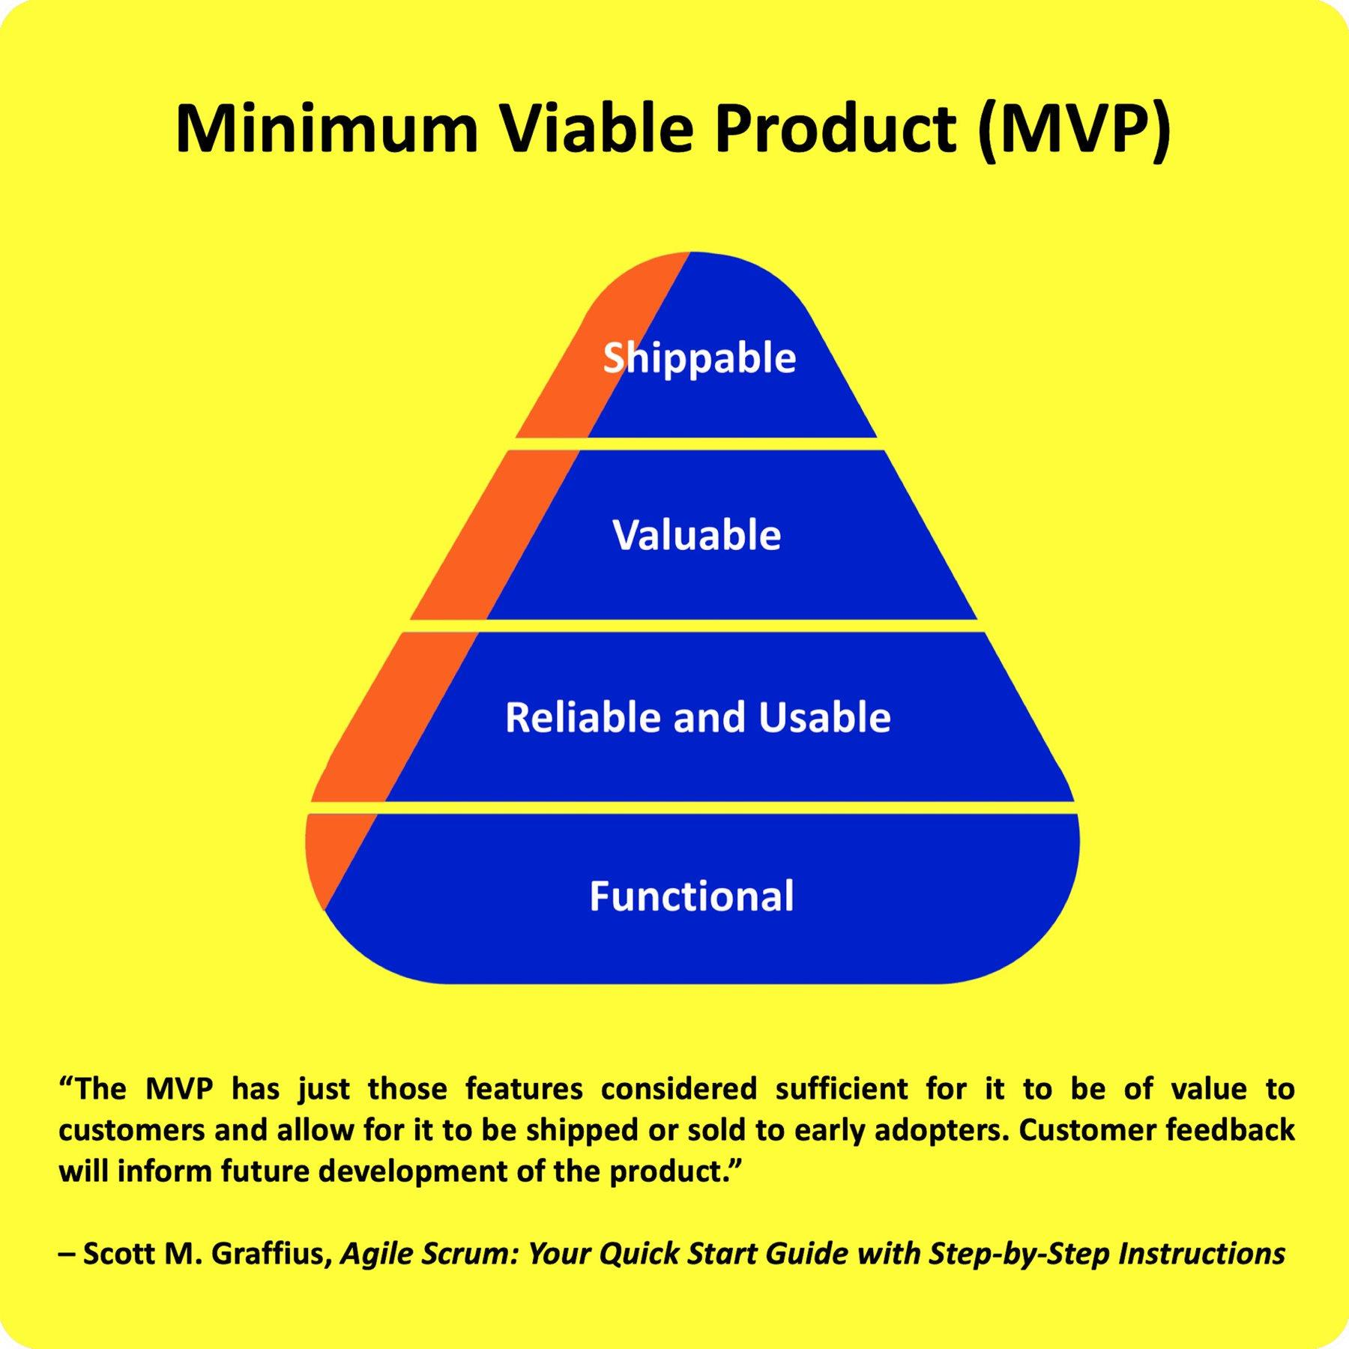

 |  |  |  | SPRINT 2

 |  |  |  | SPRINT 3

2.0 Cer. Daily Scrum Meeting
CEREMONIAS SCRUM: SPRINT 1 |  | Nombre del Negocio | "Ciuadad Belleza" | Fecha:25/02/2021
 |  | Participantes | 1 Benavente Turumanya, Hugo
 |  |  | 2 Espinoza Villarroel, Diego
 |  |  | 3 Marcos Castilla, Raul
 |  |  | 4 Perez Morales, Franklyn Gerberts

2.0 CEREMONIA DAILY SCRUM MEETING
SCRUM TEAM | Meta | ¿ Que hiciste ayer? | ¿ Qué vas a hacer hoy? | ¿ Algún impedimento?
Franklyn | REALIZAR EL ANÁLISIS Y DISEÑO DEL SISTEMA | Revisó y actualizó las fichas 101 & 102 | Realizar el Desarrollo del Sprint 1 | Se desconoce el uso del UML

Diego |  | Realizo el Modelo Conceptual | Realizó el Modelos Lógico y Fídico | Se posee poca experiancia

Hugo |  | Realizó la normalización | Se afinó la normalización | Se posee poca experiancia

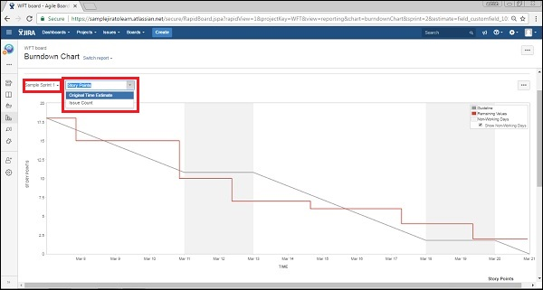
Marco |  | Realizó el diagrama de caso de uso | Tablero Scrum Board | Se posee poca experiancia

